Informationen_Information
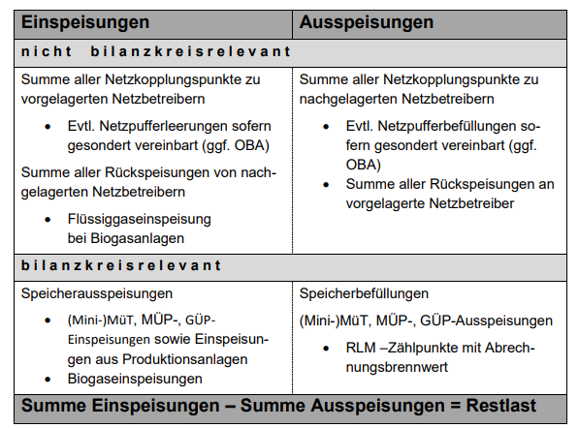
Die Restlast ergibt sich aus der Summe aller gemessenen Einspeisungen minus aller gemessenen Ausspeisungen in einem Netz. Die so berechnete Restlast bildet somit annähernd den tatsächlichen Gasverbrauch im SLP-Bereich ab. Die im Reiter "Daten" aufgeführten Werte sind über alle Netzbetreiber im Marktgebiet aufsummiert, die SLP-Kunden haben. Die Daten bis zum 01.10.2021 wurden aus der Summe der beiden Marktgebiete Gaspool und NetConnect Germany gebildet.

The residual load curve results from the sum of all measured inputs minus all measured offtakes in a network. The calculated residual load curve represents approximatly the actual gas consumption of the SLP-customers. The values ​​listed in the "data sheet" tab are summed up for all network operators in the market area. The data up to October 1st, 2021 is assembled formed from the sum of the two market areas Gaspool and NetConnect Germany.

